H28.4
新田山
"心"と"頭"の
リフレッシュ
駒木野

新田山では、花を植える為に買物へでかけました。 | 陽春の候、皆様花冷えで風邪など召されずにお過ごしでしょうか。
ご利用者さんに花を選んで頂いたり、頭の体操として、 | 季節の変わり目なのでくれぐれもご自愛ください。
一桁の引き算を解いて頂いたりしています。 | 駒木野では3月３日(木)各フロアにご利用者皆様と飾っていた雛人形を
「これ位簡単よ。」「ゆっくり解かせて」「たまにやると | 見ながら朝から雛祭りの話や歌などを歌いながら昼食はお寿司と
難しいもんだよ」と言われながらも、ほぼ正解される方が | なりました。ご利用者の皆様は普段と違うお料理に舌鼓されていた様子
殆どでした。豆知識として、答えを間違えても、 | で「本当お寿司は美味しいわね」など笑顔で召し上がっていました。

問題を解く時間がトレーニングとなるそうです。 | 当初、通常の昼食を提供予定でしたが、普段ご利用者との会話の中で
 | 「お寿司を食べたい！」とリクエストが多かったため今回、お寿司に
ｶｲﾝｽﾞﾎｰﾑでお花を購入！
お花選びから支払いまで
お願いしました。
 | なりました。今後も、ご利用者のリクエストに
 | お答えしながら皆様が笑顔で過ごせる行事に
 | 取り組みたいと思っています。
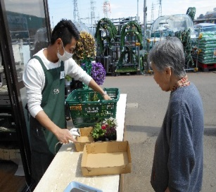
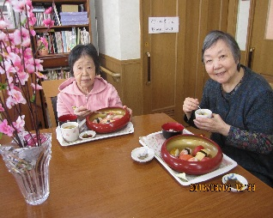
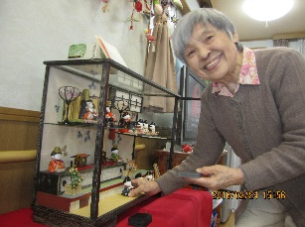

計算は任せて！


はぴねすだより
 |  | 特定非営利活動法人 ハピネス２１
 |  | 東京都あきる野市小川東2-7-15
 |  | TEL 042-533-3414
〈２０１6年４月号〉 |  | FAX 042-533-3415
草 花
認知症ｻﾎﾟｰﾀｰ
養成講座
5月の行事予定

 |  |  | （日程が変更になる場合がございます）
 | はぴねす新田山
３月19日（土）はぴねす草花にて、「認知症サポーター養成講座」を | 5月上旬 塩船観音 つつじ鑑賞
開催いたしました。 | 5月中旬 吹上菖蒲鑑賞
あきる野市の地域包括支援センターである「はつらつセンター」より | はぴねす駒木野
講師をお迎えし、認知症がどのような病気でまわりの人たちが | 5月5日 こどもの日
どのように関わるとよいかを、分かりやすく講義して下さいました。 | 5月上旬 羽村チューリップ園見学
＊詳細につきましては
各事業所へお気軽に
お問合わせ下さい＊
近隣の方だけでなく、ご利用者のご家族やインターネットで講座を知って | はぴねす草 花
申し込んで下さった方など、たくさんの方にお越しいただき、 | 5月中旬 ドライブ
たいへん有意義な時間となりました。
講座修了時には、認知症サポーターの証しとなるオレンジリングが、
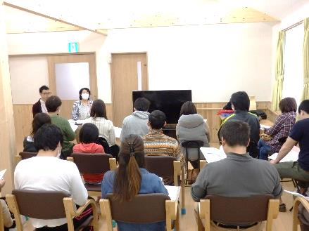
うほ
本部より
受講者の皆様に渡されました。

 | 春も本番！桜も綺麗に咲きました。
 | 先日、駒木野のご利用者と一緒に『カタクリの花』の群生地を探して
 | ドライブを兼ねて出かけてきました。成木の街道沿いに控えめに咲く
＊『認知症ｻﾎﾟｰﾀｰ養成講座』は、今後も開催を予定しております。 | カタクリの花を見つけ、『来た甲斐があったね』と、喜んでくださいました。
機会がございましたら、是非ご参加ください！ | 一番喜んでいだのは、初めてカタクリの花を見た私かもしれません。

H28.5
新田山
新田山が
西多摩新聞で
紹介されます
駒木野
豆知識！

オーナー様のご配慮で建物の外壁等をきれいにしていただきました。 |  | 風薫る新緑の季節、皆様におかれましてはお変わりございませんか？
その後、きれいになった新田山を西多摩新聞で紹介して |  | 寒暖の差が大きい季節柄、なおいっそうご自愛ください。
いただけるとのことで取材を受けました。 |  | <《地震についての豆知識》>
きれいになった建物に映えるようにと、みんなで花を選び |  | グラっと揺れを感じたらまずは自分の身を守る事が最優先。
植えている風景を取材されました。『私、土を触っていると |  | 揺れがおさまった時に、ぜひ覚えて頂きたのが「水をためる」こと。
集中出来るの。』「どの色とどの色を組み合わせると綺麗に |  | 飲み水として事前に用意している方は多く見受けられますが、
みえるかしらねぇ。」との、会話も聞かれました。 |  | トイレや洗い物といった生活用水に使うための水のことは忘れがち。
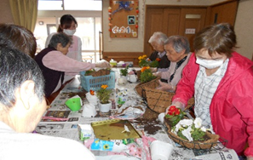
 |  | 浴槽、バケツ、シンク、桶などにまとまった量の水を
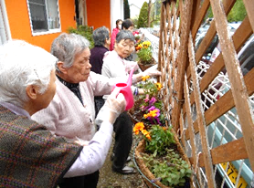
 |  | 汲みおきしておくとたとえ断水になってもあわてずにすみます。
新入社員
紹介
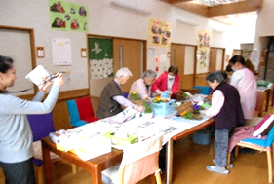
 |  |  | 宿谷 伊吹さん
 |  |  | 駒木野一番若手のホープです！
 |  |  | 4月の入社式では緊張した姿が
 |  |  | 初々しく見られました。
 | 新田山は、 |  | 社会人一年生という事で日々、奮闘中です。
 | お花も笑顔も満開です |  | 趣味は絵を書く事だそうです。
 |  |  | 今後に期待しています！
はぴねすだより
 |  |  |  | 特定非営利活動法人 ハピネス２１
 |  |  |  | 東京都あきる野市小川東2-7-15
 |  |  |  | TEL 042-533-3414
〈２０１6年5月号〉 |  |  |  | FAX 042-533-3415
草 花
４月のイベント
6月の行事予定

4月はイベント盛りだくさんです！
新田山と合同で行う予定だった桜のお花見は生憎の雨で、食事会に変更と |  | はぴねす新田山
なりましたが、羽村のチューリップ畑へ出かけた時には、いいお天気で、 |  | ６月中旬 菖蒲・紫陽花鑑賞ドライブ
笑顔の写真が撮れました。
＊詳細につきましては
各事業所へお気軽に
お問合わせ下さい＊
庭の畑には、新たに野菜やブルーベリーを植えました。 |  | はぴねす駒木野
夏に向けて”ｸﾞﾘｰﾝｶｰﾃﾝ”ゴーヤを植える予定です。 |  | ６月中旬 菖蒲鑑賞
４月から新卒の職員をむかえ、益々、フレッシュになった草花では、
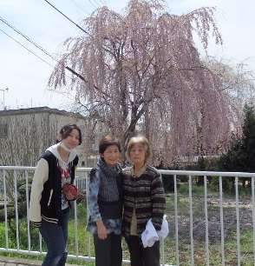
今日も皆さんの笑顔が輝いています。 |  | はぴねす草 花
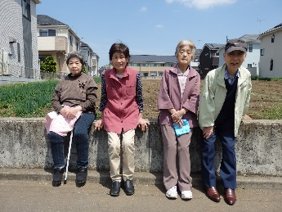
 |  | ６月中旬 紫陽花鑑賞(ｻﾏｰﾗﾝﾄﾞ）

うほ
本部より

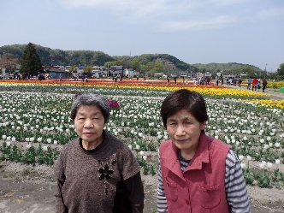
 |  | ”ご利用者に安心・安全”でお過ごしいただけるようにと、
 |  | 毎月スタッフ勉強会を開催しています。今年度、介護福祉士を目指し
 |  | 学校へ通う決断をしたスタッフもいます。それぞれスキルアップしながら、
 |  | はぴねすのご利用者が笑顔で過ごせるよう、頑張っています。

H28.6
新田山
手作りケーキで
おめでとう！！
駒木野
苗を植えました！

新田山では、ご利用者のお誕生会の際には、毎回、手作りケーキで |  | 暑さが日ごとに増してまいりましたが、皆様におかれましては
お祝いをしています。今月は、チョコレートケーキとシフォンケーキを |  | お変わりございませんか？
焼き、マンゴープリンと生クリームでデコレーションしました。 |  | 暖かい日が続き駒木野ではご利用者と施設内に苗を植える計画を
カラフルで美味しいケーキができました。 |  | 立てました。初めご利用者と「何植えたらいいの？」から始まり花と
お誕生会には、誕生日を迎えたご利用者の娘様も参加され |  | 胡瓜、トマトを植えることとなりました。Ｋさんと近隣のホームセンターへ
和やかな会を催すことが出来ました。 |  | ｋさんは苗を選び中「これだと、どうだ！高いか！(笑)」等、話されながら
 |  | 苗を購入しました。2日後、まず施設内の畑に胡瓜とトマトを植えました。
 |  | ｋさんが若い職員へ懸命に教えて下さったようでした。
 |  | その１日後、今度は施設玄関周辺にｋさんとEさん、Hさん3名と職員で
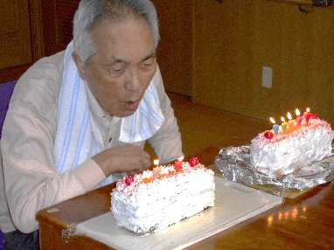
 |  | 花の苗を植えました。Ｋさんは「こんな植え方じゃダメだ(笑)」「こっちの
 |  | 向きが(花の)いい」、Eさんは「いい花ね」、Hさんは「本当綺麗ね～」と
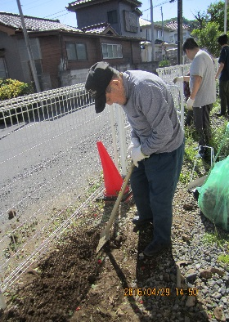
 |  | 職員と四苦八苦しながら約40分程かけ花を植えました。
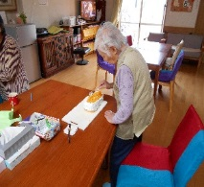
 |  | 皆さんで植えた花をご家族の皆様も是非ご覧下さい！

はぴねすだより
 |  |  | 特定非営利活動法人 ハピネス２１
 |  |  | 東京都あきる野市小川東2-7-15
 |  |  | TEL 042-533-3414
〈２０１6年6月号〉 |  |  | FAX 042-533-3415
草 花
地域交流カフェ
はぴねす
7月の行事予定

毎月第３土曜日開催の地域交流カフェ「はぴねす」では、カフェを
お楽しみいただく以外にも、定期的にイベントを開催しております。 |  | はぴねす新田山
５月21日のカフェでは、チョコパイ・あんころもち・お好み焼きや |  | 7月初旬 七夕会
お好きな飲み物と会話をお楽しみいただいた後に、ボランティアさん
＊詳細につきましては
各事業所へお気軽に
お問合わせ下さい＊
による「新聞紙バック作り」が開催されました。 |  | はぴねす駒木野
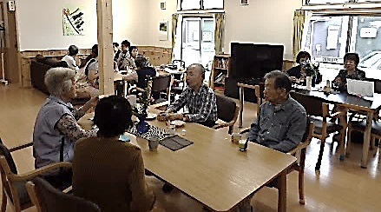
 |  | 日程未定 七夕集会

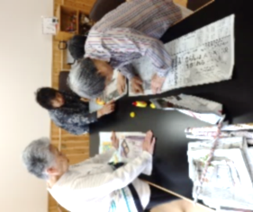
 |  | はぴねす草 花
 |  | 7月７日（木） 七夕夕食会
 |  | 日程未定 誕生会
うほ
本部より
 | 参加された皆さんが真剣にバック作りに取り
 | 組まれ、それぞれにオシャレな新聞バッグを
 | 完成させ、持ち帰られました。 | ＴＶのニュースで『今年の夏は猛暑になりそうです』と、アナウンサーが
 |  | サラっと、話していました。今年も暑くなるのですね^^;
次回の地域交流カフェ「はぴねす」は、 |  | 今から、体調を整えておかないといけませんね？５月で既に真夏日が
６月18日（土）14時～16時に開催します。 |  | 数日ありました。本格的な夏を迎える前に、しっかり準備！
皆様のお越しをお待ちしております。 |  | 毎日を元気に過ごしましょう！

H28.7
新田山
のど自慢大会へ
出場します！！
駒木野
菖蒲公園へGO!

７月３日【第２３回ふれあい音楽祭】が青梅市民会館で行われます。 |  |  | 仲夏の候、いよいよ夏の到来を迎え、皆様におかれましてはお元気で
その中のイベントで《ザ・のど自慢大会》があり、我が新田山チームも |  |  | お過ごしのことと存じます。
出場することになりました。 |  |  | 駒木野のご利用者は６月6日 外食会と吹上菖蒲公園鑑賞へ行きました！
６月２５日に生バンドとの歌合わせがありました。参加メンバーは少し |  |  | 外食会ではお寿司・天ぷら・うどん
緊張気味でしたが、3回リハーサルをさせて貰えたので、 |  |  | と豪勢な料理にIさんは「私食べれる
自信が湧きました。本番は緊張しすぎず、いつもの調子で頑張ります。 |  |  | かしら…」と苦笑いされていました
目指せ優勝！！なんて、言いません。目指せパフォーマンス賞！！ |  |  | が最後のアイスティーまで全て完食

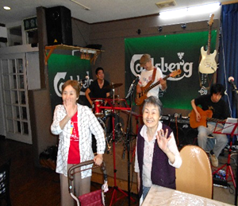
 |  |  | され「美味しかった～」と満面の
 |  |  | 笑みを浮かべられていました。吹上菖蒲園では公園内を二手に分かれながら
 |  |  | 約30分程歩かれていました。「楽しかった～」等、事業所に戻られた後も
 |  |  | 菖蒲公園のパンフレットをご覧になっていました。
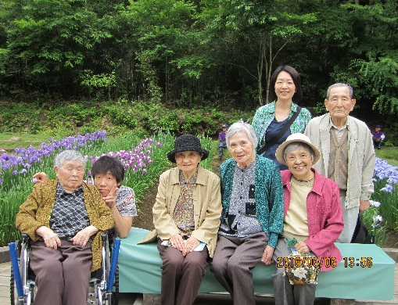
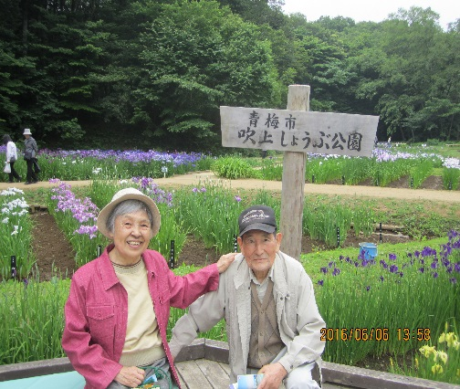
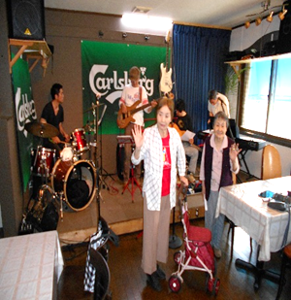

はぴねすだより
 |  |  |  |  | 特定非営利活動法人ハピネス２１
 |  |  |  |  | 東京都あきる野市小川東2-7-15
 |  |  |  |  | TEL 042-533-3414
〈２０１6年７月号〉 |  |  |  |  | FAX 042-533-3415
草 花
笑顔がいっぱい
8 月の行事予定


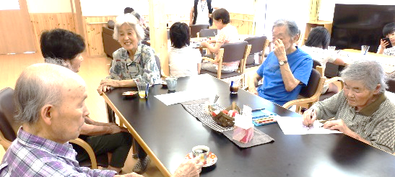
６月の草花は、新入居の方がいらしたり盛りだくさんのイベントがあり、
ご利用者の笑顔もとても素敵でした。 |  |  | はぴねす新田山
 |  |  | 8月中旬 流しそうめん

＊詳細につきましては
各事業所へお気軽に
お問合わせ下さい＊
 |  |  | はぴねす駒木野
 |  |  | 8月6日 青梅花火大会
６月の地域交流カフェでは、ペットボトルキャップとフェルトで |  |  |  | ※雨天時、8月7日
スイーツマスコットを作りました。完成して満面の笑みです♪ |  |  | はぴねす草 花
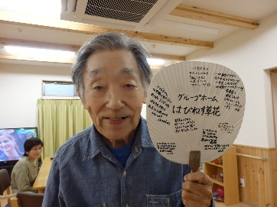
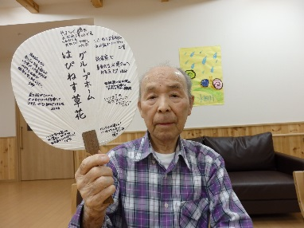
 |  |  | 日程未定 流しそうめん
 | 父の日をお祝いして
うほ
本部より
 | 寄せ書きうちわを
 | スタッフからプレゼント
 | しました。 |  | 暑さも本番を迎えますが、各施設のご利用者は元気いっぱいです。
 |  | 紫陽花鑑賞へ！！ | 職員が「今年は去年より暑いらしい」と、伝えると、
 |  | 天候の都合により、 | 「こんなのまだまだだよ！昔は扇風機もクーラーもないんだから」と。
 |  | ｻﾏｰﾗﾝﾄﾞから秋留台 | ほんとに、仰る通りです！私たちは贅沢になり過ぎていますね^^;
 |  | 公園へ行先変更です。 | 今日も、先輩方に完敗です。

H28.8
新田山
日 常 報 告！
駒木野
豆知識 THE 夏!!

もしも熱中症に、なったら・・・
季節を感じる取り組みを。と、毎月、その月らしい壁画を作っています。
7月は”七夕”。スタッフとご利用者で知恵を出し合い、完成させたのが | ①まず風通しの良い場所や、冷房の効いた室内などへ移動する
織姫と彦星のシルエットに笹を飾った壁画です。短冊には『皆が楽しく | ②衣服を緩めて風通しを良くする
いつまでも仲良く暮らせますように』『美味しい物がたべられますように』 | ③水分や塩分をしっかりと補給する
『お金が手に入りますように』 など、ちょっぴり笑ってしまう本音を | ④筋肉が痛くなったり、痙攣したりするなら生理食塩水
書いていらっしゃいました。 | （0.9%の食塩水）を摂取、通常はこれで回復！
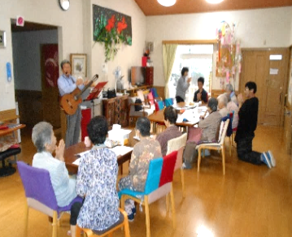
 | ⑤めまいや倦怠感、むかつきや嘔吐、頭痛のある時にはイオン飲料や
 | 経口補水液を補給！
 | ⑥足を高くして手や足を先の方から心臓部に向かってマッサージ
 | するのも、有効！
 | ⑦体に水をかけたり、冷たい濡れタオルを当てて体を冷やす
 | <重要> 濡れタオルは首筋、腋の下、足の付け根に当てましょう。 ここは皮膚に比較的近い場所に大きい動脈があるからです。 血液を冷やすことで体の熱を取ることが出来ます。
7月22日は第三者評価の場面観察で評価機関の方がいらっしゃました。
午後からは、『歌声喫茶』を開催してくださり、全15曲をみんなで歌い
楽しませていただけました。アンコール！の声に3曲追加してくださり、 | これから夏本番です！
きれいな歌声に拍手喝采でした。 | 皆さんも体調に気をつけ夏を乗り切りましょう！

はぴねすだより
 |  |  | 特定非営利活動法人ハピネス２１
 | 1. 根っこ |  | 東京都あきる野市小川東2-7-15
 |  |  | TEL 042-533-3414
〈２０１6年8月号〉 |  |  | FAX 042-533-3415
草 花
音楽の日♪
9月の行事予定

＊詳細につきましては
各事業所へお気軽に
お問合わせ下さい＊
はぴねす草花では、７月～８月にかけて、「福祉サービス第三者評価」を | 【敬老の集い】について
受けています。７月１５日に、評価機関であるヘルスサポートさんが | 今年度の敬老の集いは、３事業所合同で行います。
訪問調査に来られた際、音楽ボランティアをして下さいました。 | 日時：平成２８年９月１７日（土）１１時より
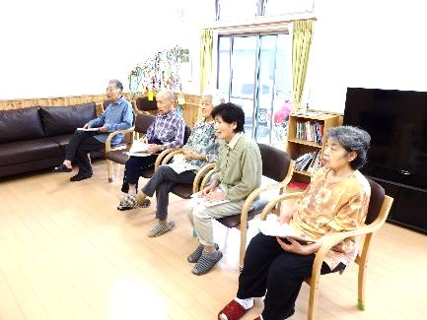
 | 場所：おうめスイートプラムにて |  |  | ＊詳細は別途お知らせ致します

 | 駒木野 | 各事業所にて食事会・誕生会等実施します。
 | 新田山
 | 草 花 | 9月10日（土）14:00～地域交流カフェ
ギターの演奏に聴き惚れながら、皆さんとても素敵な笑顔で
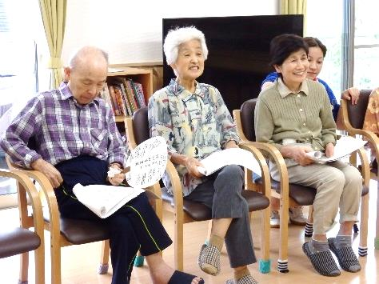
参加されました♪
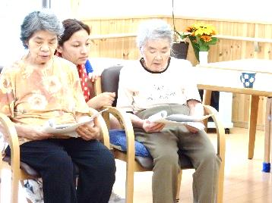
うほ
本部より

 | 今年も、「夏ボラ」の学生さんが新田山に来てくださっています。
 | 毎年、中高生がボランティアに来てくれています。ご利用者は、いつにも増して
 | 優しい笑顔で会話されています。学生さんも初めは戸惑った表情が見られますが
音楽・体操・趣味活動・お話など、活動に参加して下さるボランティア | 数時間過ごすうちに自然と会話できるようになっていきます。ご利用者にとって
さんを、大募集中です！！ お気軽にお問合せ下さい。 | 「夏ボラ」の来訪は刺激にもなり、癒しにもなっているようです。

H28.9
新田山
夏ボラさん！
いらっしゃい！！
駒木野
これ食べたーい！

夏の日差しが本格的になり連日の猛暑が続いている
7月下旬から 、駒木野のご利用者は普段の散歩も
「うーん。暑いからね」等 、話をされ
室内で過ごされる日々が続いています。
７月下旬から８月にかけ、夏ボラさんの受け入れをさせていただいています。
昨年も新田山に来てくれた学生さんが今年もまた、来てくださいました。
ホームページをみて、今回、初めて来て下さる方や定期的に来てくれる方
新田山を定年退職後もボランティアとして来てくれている方。皆様に支えて頂いて
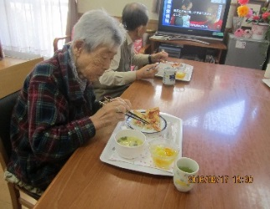
います。管理者はじめ職員一同、感謝の気持ちでいっぱいでその温かいお気持ちに |  | ご利用者から広告チラシを見て「これ食べたーい！」
涙があふれてしまいます。心から”ありがとうございます”と、お伝えしたいです。 |  | とリクエストがあり昼食を、ピザにしました。
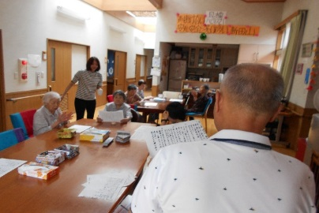
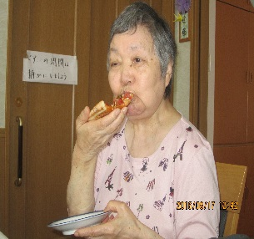
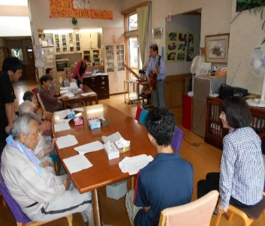
 | 出張！歌声喫茶♪
 | 素敵な時間をありがとう
 |  |  | 笑顔で「これ美味しいね＾＾」等、普段と違う
 |  |  | 食事に舌鼓されていたご様子でした。

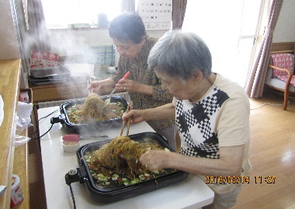
カラオケのボランティアさん♪ |  | 昼食に焼きそばを作りました。
いつもありがとう！ |  | 手際の良さは、さすがです！
 |  | 駒木野のご利用者は夏の猛暑に負けない
★学生ボラさんからは”ここに就職したいです”と、うれしい言葉も頂きました。 |  | くらい、お元気にお過ごしです！

はぴねすだより
 |  |  | 特定非営利活動法人ハピネス２１
 |  | 1. 根っこ | 東京都あきる野市小川東2-7-15
 |  |  | TEL 042-533-3414
〈２０１6年９月号〉 |  |  | FAX 042-533-3415
草 花
夏のイベント
10月の行事予定

＊詳細につきましては
各事業所へお気軽に
お問合わせ下さい＊
 |  | 駒木野
暑い日が続く中、草花では8月20日（土）の地域交流カフェでは、 |  | 日程未定 秋の遠足
「夏休みスペシャルイベント」を開催しました！！
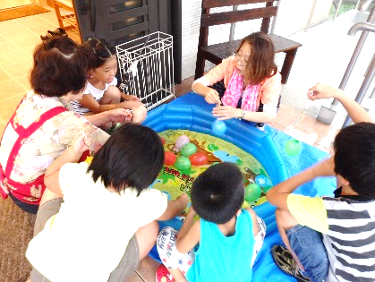

子どもさんたちも遊びに来てくれ、ご利用者も満面の笑みでした♪ |  | 新田山
 |  | 日程未定 外食会
 | ちょっとしたお祭り気分で
 | ヨーヨー釣りや輪投げを | 草 花
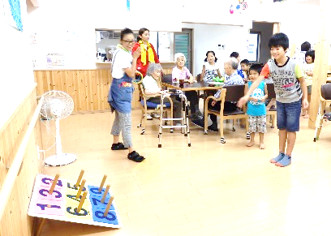
 | やりました。 | 日程未定 １周年記念イベント
 |  | 日程未定 秋の遠足
うほ
本部より
お客様もたくさん来て下さり、
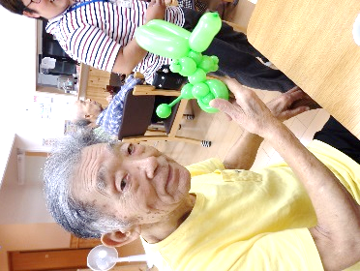
賑やかなカフェでした。
 |  | はぴねすのグループホームは青梅市・あきる野市で運営していますが、
 |  | それぞれの市町村にある地域密着型サービス事業所間では、交流や勉強会等を
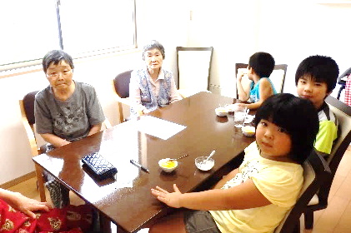
 |  | 行い、互いに協力し合っています。先日も青梅の地域密着型連絡会で、認知症家族会
 |  | 青梅ネットの長谷川さんに講演を行っていただきました。ご家族の思いや認知症の方
 |  | の思いを聞くことができ、大変勉強になりました。９月２８日に青梅ネットの講演会が
 |  | ありますので、お時間があれば、ぜひご参加ください。
9月は10日（土）に開催します。

H28.10
新田山
駒木野
祝！敬老の集い
 |  |  | 歓迎！入居者様


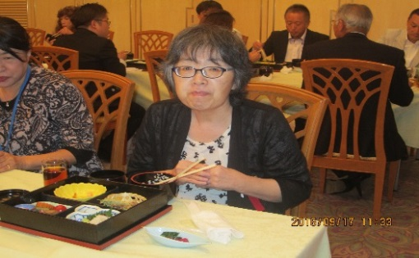
新田山にご入居された、入居者様をご紹介します。
新しいお仲間が増え、また笑顔が増えました！
 |  |  |  |  | 駒木野では9月17日 敬老会へ参加しました！

家事全般に、掃除,洗濯干し、 |  |  |  |  | 豪華な料理に舌鼓♪
食器片づけ、盛り付けと |  |  |  |  | 「これ美味しいね」と笑顔が見られました。
いろいろしてくださる
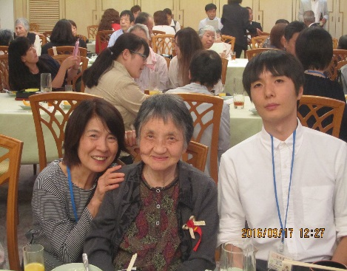
Y・Nさんです。
 |  |  |  |  |  |  |  | 二胡の演奏を聴きながら
 |  |  |  |  |  |  |  | 職員とニコリと笑顔で写真撮影！
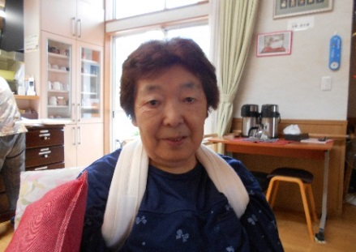
話される時の口ぶりがとても

穏やかで上品な印象のある
N・Yさんです。
 |  |  |  |  | 最後は、はぴねすお馴染みの『北国の春』
 |  |  |  |  | 体操で締めくくりました。
 |  |  |  |  | 皆さんハピネスな一日だったようです＾＾

はぴねすだより
 |  |  |  |  |  |  | 特定非営利活動法人ハピネス２１
 |  |  |  |  | 1. 根っこ |  | 東京都あきる野市小川東2-7-15
 |  |  |  |  |  |  | TEL 042-533-3414
〈２０１6年10月号〉 |  |  |  |  |  |  | FAX 042-533-3415
草 花
はぴねす農園
11月の行事予定

＊詳細につきましては
各事業所へお気軽に
お問合わせ下さい＊
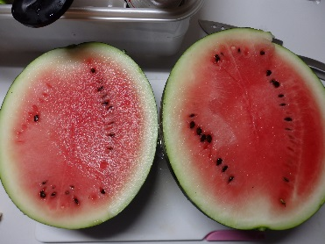
 |  |  |  |  | 駒木野
草花の庭には、小さな畑があります。今年の夏は、ミニトマト・ |  |  |  |  | 日時未定：紅葉ドライブ
スイカ・メロン・大葉を収穫しました。
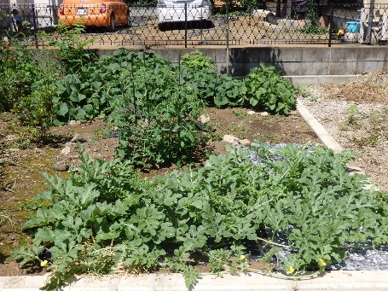
 |  |  |  |  | 新田山
お知らせ
各施設より、
『ご利用者のご様子』
を発行することになりました。
（２ケ月に１回程度）
 |  |  |  |  | 日時未定： | 紅葉ドライブ

 |  |  |  |  | 草 花
 |  |  |  | とても甘～いスイカです！！ | 日程未定 紅葉ドライブ
 |  |  |  | ９月の終わりまで収穫
うほ
本部より
一つだけ収穫できた貴重な |  |  |  | できました♪
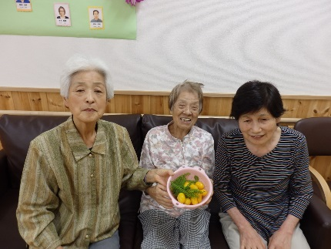
メロンは、みんなで仲良く
いただきました！
 |  |  |  |  | 9月17日【はぴねす敬老の集い】を開催いたしました。今年度は草花も加わり
 |  |  |  |  | 総勢91名にご参加いただきました。毎回、混乱がない様に、事故がない様にと
 |  |  |  |  | 細心の注意をはらっての大移動ですが、今年も事故なく無事に済みました。
 | プランターでは |  |  | 黄色いミニトマトは豊作！ | ご参加 ・ご協力いただきまして、本当にありがとうございました。
 | ゴーヤを作りました |  |  |  | 来年も同じ顔ぶれで、盛大にお祝せていただきたいと、心から願っています。
 |  | 次は何を育てようか？皆さんで検討中です！！ |  |  | ＊10月15日 ”草花1周年イベント”行います！遊びに来てください♪

H28.11
新田山
駒木野
みんなでワイワイ!!
焼きそばパーティー
 | お茶会のご様子

入所前は、ご趣味でされていた茶道を |  |  | 10月26日 晴れ。駒木野は焼きそばパーティーです。
「またやってみたいわね。」との声にお応えし、 |  |  | ホットプレートを使用し屋台気分で焼きそばを作ります
駒木野スタッフの協力でお茶会を開催しました。 |  |  | 好きな分だけ自らお皿に盛りつけて美味しく頂きました。
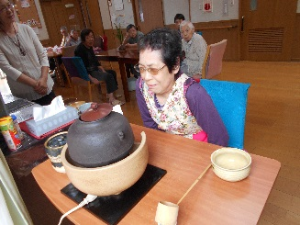
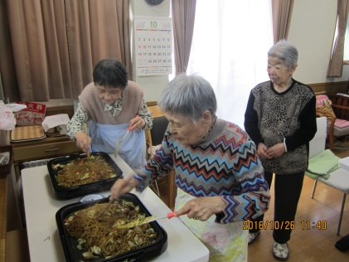
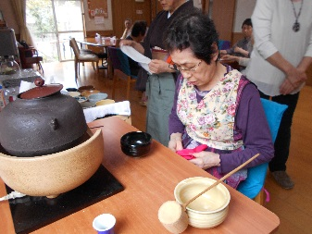
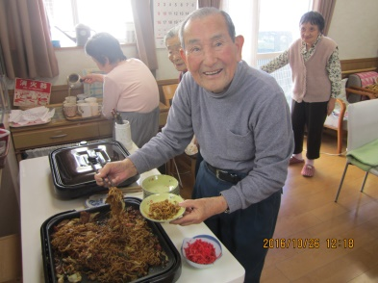

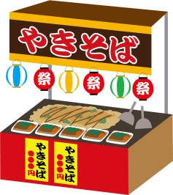

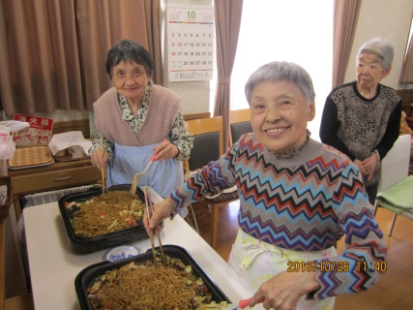
作る楽しみと食べる楽しみ♫
大満足の昼食でした。
駒木野には夕方まで、
焼きそばのいい香りがしていました。
しばらくやってなかった、とは思えぬお手前に感服です。
茶道を嗜んでいらっしゃる駒木野スタッフが着物姿で、
お手前を披露。釜や茶碗なども持参してくれました。

はぴねすだより
その他の活動は特定健診、外食、新田山公園散歩
草花1周年記念イベント参加と10月を過ごしました。
 |  |  |  |  | 特定非営利活動法人ハピネス２１
 |  |  | 1. 根っこ |  | 東京都あきる野市小川東2-7-15
 |  |  |  |  | TEL 042-533-3414
〈２０１6年11月号〉 |  |  |  |  | FAX 042-533-3415
草 花
1周年記念
交流会
12月の行事予定

＊詳細につきましては
各事業所へお気軽に
お問合わせ下さい＊
 |  |  | 駒木野
はぴねす草花は、１０月で開設１周年を |  |  |  | 日程検討中 クリスマス会
迎えました。１０月１５日（土）に、日頃の感謝の気持ちを込めて
１周年記念交流会を開催しました。 |  |  | 新田山

バーベキュー・バザー・ドッグセラピーと盛りだくさんの内容に、草花だけで |  |  |  | 日程検討中 クリスマス会
なく、駒木野や新田山のご利用者とスタッフも笑顔がいっぱいで、とても
楽しい交流会となりました。 |  |  | 草 花
 |  |  |  | 12月24日（土） クリスマス会

うほ
本部より
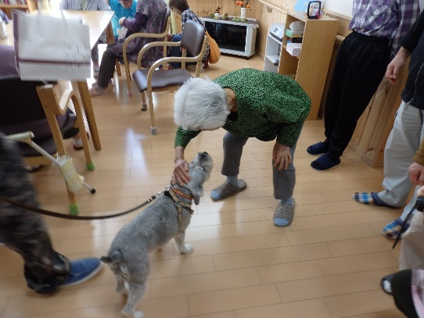
肉や野菜、トウモロコシを焼いたり、焼きそばを作りました。
 |  |  | 朝晩は急に寒くなり、体調を崩される方も多いようです。
 |  | ５匹の犬に | はぴねすの皆さまも風邪などひかぬよううがい手洗いを励行しています。
 |  | 「かわいい」 | 10月には特定健診を実施しました。11月にはインフルエンザの予防接種も
 |  | 「おりこうだね」 | 行います。来月で今年のカレンダーも残り1枚になりました。
 |  | と、笑顔♪ | 秋が短く、アッという間に冬になってしまいましたが、皆様もお体ご自愛ください。
バザーの品を吟味中のご利用者
ご来場下さった皆様、ありがとうございました。

H28.12
新田山
駒木野
紅 葉 散 歩
 | 御家族来園

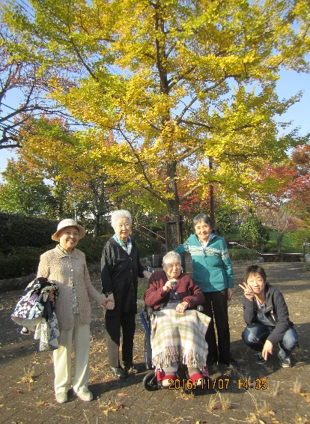
 |  |  |  |  | １１月７日 晴れ
はぴねす新田山にご家族が来園され、記念写真を |  |  |  |  | 飯能市の美杉台まで紅葉見学に出か
撮りました。見てください。この溢れんばかりの笑顔 |  |  |  |  | けました。
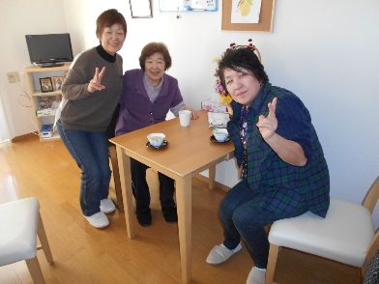
 |  |  |  |  | 少し肌寒かったですが、ご利用者さ
 |  |  |  |  | んは、「来て良かった。気持ちが良
 |  |  |  |  | いわね。」と喜んで下さいました。




 |  |  |  |  | 連日、天気が良く事業所の周辺を
 |  |  |  |  | 散歩されました。
 |  |  |  |  | ご利用者さん同士で仲良く手をつな
 |  |  |  |  | ぎ、楽しそうにお話もされていました。

はぴねすだより
 |  |  |  | 特定非営利活動法人ハピネス２１
 |  | 1. 根っこ |  | 東京都あきる野市小川東2-7-15
 |  |  |  | TEL 042-533-3414
〈２０１6年12月号〉 |  |  |  | FAX 042-533-3415
草 花
草花の日常
1月の行事予定

＊詳細につきましては
各事業所へお気軽に
お問合わせ下さい＊
 |  | 駒木野
オープンから１年が経ち、２階にもご利用者が入居され、活気に |  |  | 1月9日 （月）新年会
溢れた毎日を送っている草花です。
草花では、毎日午前中に体操を行います。ご利用者の皆さん全員が |  | 新田山
自主的に参加し、健康維持に努められています。 |  |  | 1月12日 (木) 新年会

 |  | 草 花
 |  |  | 1月11日（水） 新年会

うほ
本部より
毎月の壁画作りも、皆さんで協力して行われています。
スタッフが考えた原案をもとに、ご利用者とスタッフで相談しながら |  | 54年ぶりに11月に雪が降りました。
進めています。12月といえばクリスマス♪ということで、11月は |  | 翌日の青空に富士山がとても綺麗だったので

折り紙の切り絵でクリスマスツリーの |  | 草花の２Fの居室から見える景色を写真に収めました。
形を作りました。 |  | 寒暖差の激しい今年は、皆さんの体調変化がとても気になって
草花にお越しの際は、皆さんの力作を |  | おりますが、インフルエンザや肺炎になる方も今のところなく、
是非ご覧下さい！ |  | 元気で過ごしていただけることに感謝しています。
 |  | 健やかに年越しできるように、注意していきましょう！

H29.1
駒木野
Ｘ'masに
水戸黄門？
草 花
ドッグセラピー

12月24日X'masイブに、駒木野ではクリスマス会を |  |  | 12月18日（日）に、かわいい犬たちが遊びに来てくれ
行いました。毎年、職員による何かしらの余興をしますが |  |  | ました！
今回は、『水戸黄門』に決定！練習量の少なさから、 |  |  | 駒木野と新田山のご利用者やスタッフの子どもも遊びに
ドタバタ感は否めませんが、皆さんの笑顔でホッとしました。 |  |  | 来てくれ、笑顔がいっぱいのひと時となりました♪




町娘がありがたいご長寿が住む駒木野村へ行く途中、悪者に襲われそうになる。そこへあの御一行が登場！と、いうお話です。悪者は少し弱そうですが・・・（笑）






イケメンサンタさんにうっとり
 | ＊最後はみんなで記念撮影
 |  |  |  |  | 特定非営利活動法人ハピネス２１
はぴねすだより |  |  |  |  | 東京都あきる野市小川東2-7-15
 |  |  |  |  | TEL 042-533-3414
〈２０１７年1月号〉 |  |  |  |  | FAX 042-533-3415
新田山
2月の行事予定


 |  | 日常のご様子
 |  |  | 駒木野
 |  |  | 2月3日（金）節分会（年男1名・年女2名いらっしゃいます）
＊詳細につきましては
各事業所へお気軽に
お問合わせ下さい＊
 |  |  |  | （食事会・年男・年女を中心の豆まき）
 |  |  | 新田山

 |  |  | 2月3日(金) 節分会


 |  |  | 草 花
 |  |  | 2月3日(金) 節分会

うほ
本部より

恭賀新年
昨年はオリンピックがあり、感動や勇気を貰えた
1年でした。2017年はどんな年になるのでしょう？
ハピネスのご入居者・ご家族にとって、素敵な1年でありますように。心からご祈念申し上げます。
本年も、どうぞよろしくお願いいたします。
ハピネス21

「今晩の食事作りをして下さる方ぁぁぁ」とお声掛けすると
「出来るかしら。」と言いながら始めた調理でしたが、
味噌汁も炒め物もとても美味しかったなぁ。またお願いします。

